界面&功能
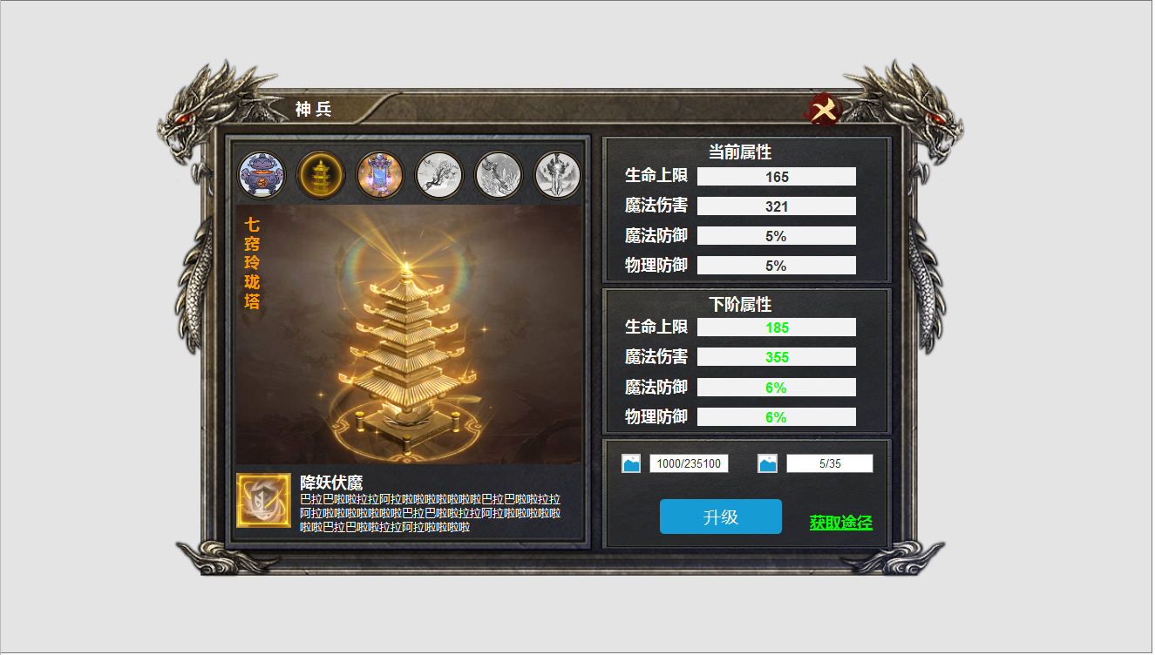
界面相关 |  |  |  |  |  |  | 功能规则

 | 功能入口
 | 主界面点击【神兵】按钮打开。

 | 神兵主界面
1

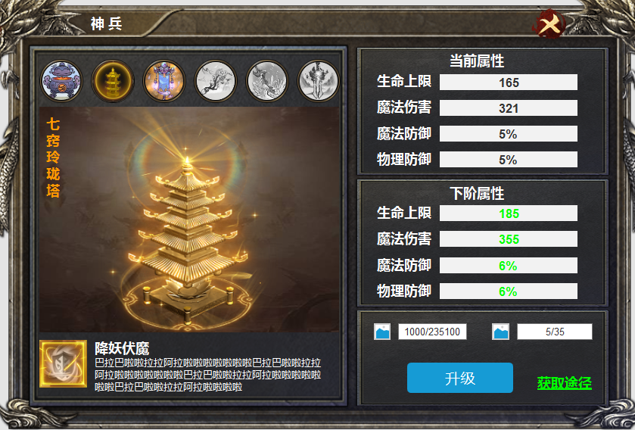
2
 |  |  |  | 1 | 主界面 |  | 1 | 主界面
 |  |  |  |  | ▶ | 920*630通用框体。文字标题。关闭按钮。 |  | ▶ | 主界面点击神兵按钮打开功能。点击关闭按钮返回主界面。
 |  |  |  | 2 | 神兵栏 |  | 2 | 神兵界面
 |  |  |  |  | ▶ | 显示六个神兵的icon，及框体。 |  | ▶ | 此区域展示六个神兵的道具Icon,已经激活的显示为彩色，未激活的显示未灰色。
 |  |  |  |  | ▶ | 鼎形，塔形，幡形，笔形，剑形两个共计六个神兵的icon，置灰和亮起 |  | ▶ | 点击神兵ICON，【3】区显示神兵详情，未激活的也显示详情。
3
 |  |  |  | 3 | 神兵原画 |  |  | ▶ | 首次进入界面时，默认选中第一个神兵。
 |  |  |  |  | ▶ | 鼎形，塔形，幡形，笔形，剑形两个共计六个神兵的原画和分别的名称 | 3 | 神兵详情界面
5
 |  |  |  | 4 | 技能图标 |  |  | ▶ | 【2】区选中神兵后显示神兵的详情，包括名称和原画及技能【4】。
 |  |  |  |  | ▶ | 神兵附带的六个技能icon。 |  | ▶ | 第一次进入界面时，默认选中第一个神兵。
 |  |  |  | 5 | 属性栏框体及文字 |  | 4 | 技能
 |  |  |  | 6 | 激活及升级区。 |  |  | ▶ | 技能图标及名称和介绍。未激活时图案为灰色，点击图标显示：神兵满级后激活。
 |  |  |  |  | ▶ | 包含 框体，消耗道具Icon,【激活】/【升级】按钮。 |  | ▶ | 神兵等级满级时，自动激活技能。
 |  |  |  |  |  |  | 5 | 属性提升
 |  |  |  |  |  |  |  | ▶ | 神兵激活前，上方当前属性栏显示全部为0，下方显示下级数据
 |  |  |  |  |  |  |  | ▶ | 神兵满级后，此处显示：神兵已满级。
4
 |  |  |  |  | 神兵名称 | 技能名称 |  | ▶ | 神兵等级共计30级。
6
 |  |  |  |  | 聚元玲珑塔 | 金刚护体 | 6 | 提升消耗及按钮
 |  |  |  |  | 梅引 | 镜花水月 |  | ▶ | 显示道具Icon及消耗数量/当前拥有数量。满级后，消耗数量变为零。
 |  |  |  |  | 破虏 | 剑心通明 |  | ▶ | 神兵激活前，按钮为【激活】按钮，激活后按钮变为【升级】按钮。
 |  |  |  |  | 混元幡 | 太元元气 |  | ▶ | 道具不足时点击按钮显示：道具不足
 |  |  |  |  | 玄天宝鼎 | 玄天真诀 |  | ▶ | 神兵等级满级时，点击按钮显示：神兵已经满级，无需提升。
 |  |  |  |  | 诛仙 | 九霄绝响 | 7 | 获取途径
 |  |  |  |  |  |  |  | ▶ | 点击获取途径，右侧弹出通用的获取的途径。

 | 聚元玲珑塔 | 金刚护体 | 受伤害时有15%几率进入金刚护体状态，防御力增加100%，持续10秒，冷却120秒
 | 梅引 | 镜花水月 | 受到伤害时，有15%几率免疫本次伤害，冷却120秒
 | 破虏 | 剑心通明 | 攻击时有20%几率进入狂怒状态，每次攻击附加50%伤害,持续5秒,冷却120秒
 | 混元幡 | 太元元气 | 攻击时有20%几率进入无视防御状态，普通攻击无视对方防御，持续5秒，冷却120秒
 | 玄天宝鼎 | 玄天真诀 | 当生命低于30%时，100%几率触发炉鼎守护，免疫伤害，持续3秒，冷却120。
 | 诛仙 | 九霄绝响 | 当生命值低于30%时，100%几率进入绝响状态，每次攻击都会产生暴击，持续5秒，冷却120秒。

参考图
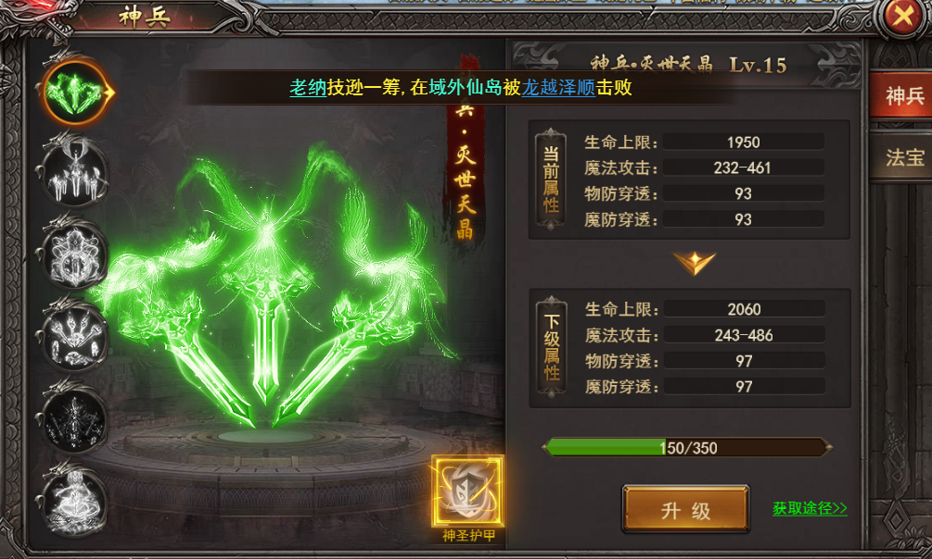
参考图

美术需求
1 | 鼎形，塔形，幡形，笔形，剑形两个共计六个神兵的icon

2 | 鼎形，塔形，幡形，笔形，剑形两个共计六个神兵的原画
 | 
3 | 六个技能icon
 | 金刚护体 | 精华水月 | 剑心通明 | 太元元气 | 玄天真诀 | 九霄绝响
 |  |  |  |  |  | 
4 | BUFF特效（BUFF特效，作用于角色身上）
 | 聚元玲珑塔 | 金刚护体 | 受伤害时有15%几率进入金刚护体状态，防御力增加100%，持续10秒，冷却120秒
 | 梅引 | 镜花水月 | 受到伤害时，有15%几率免疫本次伤害，冷却120秒
 | 破虏 | 剑心通明 | 攻击时有20%几率进入狂怒状态，每次攻击附加50%伤害,持续5秒,冷却120秒
 | 混元幡 | 太元元气 | 攻击时有20%几率进入无视防御状态，普通攻击无视对方防御，持续5秒，冷却120秒
 | 玄天宝鼎 | 玄天真诀 | 当生命低于30%时，100%几率触发炉鼎守护，免疫伤害，持续3秒，冷却120。
 | 诛仙 | 九霄绝响 | 当生命值低于30%时，100%几率进入绝响状态，每次攻击都会产生暴击，持续5秒，冷却120秒。

5 | 兵魂道具icon,(升级神兵所需材料）
 | 
6 | 入口图标

